Sheet1
动作名称 | 动作要点说明 | 图片
预备式 | 并步直立。 | 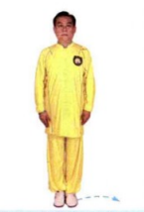
单鞭起势 | (1)左脚向左侧出步，两脚开立，与肩同宽。 (2)两臂体前上举，高与肩平，手心向下。 (3)两腿微屈，两掌下落，按于胯前。 (4)重心移至左腿，右脚向右前方斜出(45°)，脚跟着地，左手于体前经右、向上划弧至左侧，右手移至左腹前。 (5)重心移至右腿，左腿屈膝回收，右手向上划弧至右侧;左手划下弧至右胸前。 (6)右手成勾手，上体左转，左手胸前划弧，左脚向前出步，脚跟着地。 (7)右勾手保持不变，重心前移成左弓步，左掌翻掌前推。 动作要点:屈膝、松腰、敛臀，促进两臂放松;然后，利用蹬腿拔腰的力量带动手臂上举;沉气、落胯，利用身体的沉劲，促进两手下按。推掌时，利用后腿蹬地的力量。 | 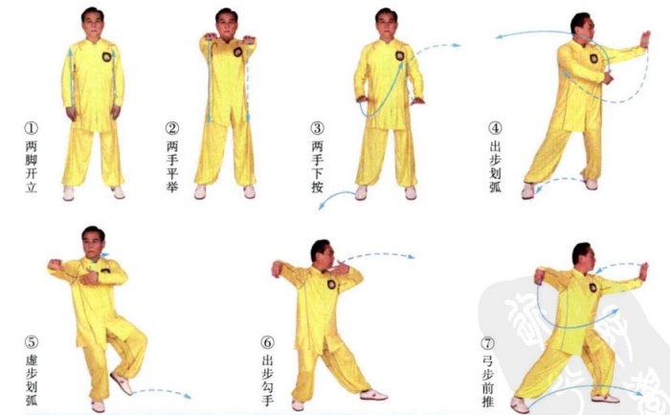
进步按挤 | (1)同三段单练套路中右揽雀尾(1)。 (2)重心前移成右弓步，右臂前挤。 (3)身体微右转，左手上棚。 (4)重心后移至左腿，身体左转，两手向左捋。 (5)重心继续后移，身体右转至正，两手引至胸前;随即，重心前移成右弓步，两手前推。 (6)左脚上步后，右脚再上一步成右弓步，右手于胸前由外向内划弧，至右臂横于胸前，左手附于右腕内侧，右臂前挤。 动作要点:前进时，由按到挤，是完整四正推手的一半。 | 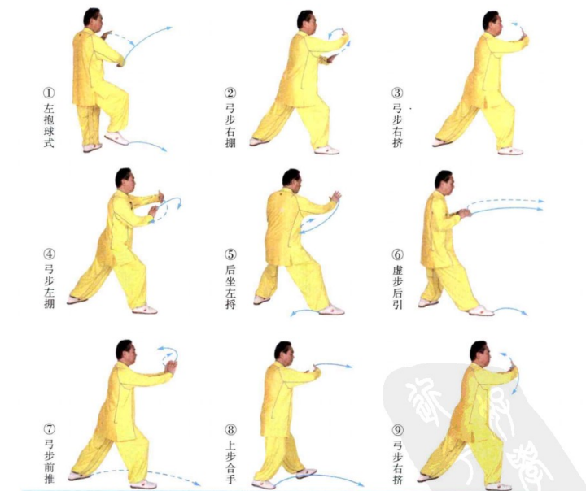
退步拥捋 | (1)重心后移至左腿，左手上拥，右手下移，掌指上挑。 (2)右脚退步，重心落于右腿，身体微左转，两手向左捋。 (3)左脚退步，重心落于左腿，身体右转至正，右脚虚点地，两手按于胸前 动作要点:后退时，由拥到捋、按，是完整四正推手的另一半。 | 
右进步搬拦捶 | (1)身体微左转，右手下落至体前，左手握住右腕。 (2)右脚前出，脚跟着地;右手向右侧缠绕搬压。 (3)左脚上步，脚跟着地，左掌前推，右拳收于腰间。 (4)重心前移成左弓步，右拳前冲，左手附于右臂内侧。 动作要点:此处用的是拿法，右掌上挑后，外旋缠压 | 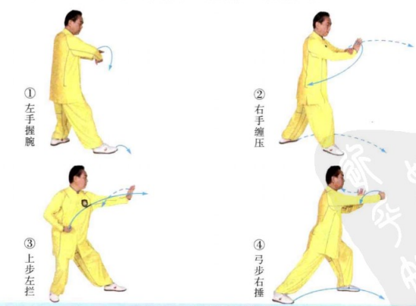
如封似闭 | (1)右脚上步，脚跟着地，两手后引双分。 (2)腰部以下左旋，腰部以上右旋，身体拧紧，使胸部朝前，两臂内旋，向两侧分开;同时，重心前移成右弓步，以胸部右侧前靠。 动作要点:两臂内旋，身体拧转，使右侧胸肩朝前。 | 
左搂膝拗步 | (1)左脚上步，脚跟着地，左手划弧至左腹前，右手划弧至右耳侧。 (2)重心前移成左弓步，左手下搂至左胯旁，右掌前推。 | 
右指裆捶 | (1)重心后移，左手上搂，右手收至腰间。 (2)重心前移成左弓步，左手下搂，按于左胯旁，右拳向前下方打出。 动作要点:右拳与小腹齐高。 | 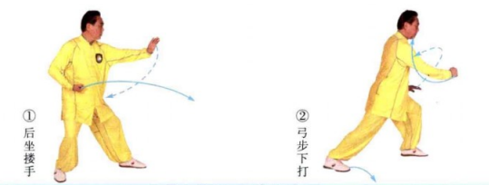
海底针 | (1)右脚侧出，左脚侧移，左手上搂至胸前，右手划弧至右耳旁。 (2)身体下蹲，左手下按至左胯旁，右手下插。 (3)右脚上步成右弓步，左手移至右臂内侧，右手向前下方伸出，右肩前靠。 动作要点:前靠要用沉劲，整体冲撞。 | 
退步大捋 | (1)右脚退步，左手前伸，右手移至左臂内侧。 (2)重心后移，身体右转;两手向右捋。 动作要点:运用身体的沉、坠力量;右手用採劲。 | 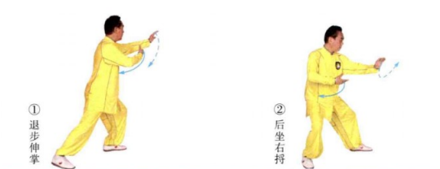
上步七星 | (1)重心前移，左手上挑，右手移至右胯旁。 (2)左手握拳下压，右手握拳于腰间，右脚向前低踹。 (3)右脚前出成虚步，右拳向前上方打出，至左拳前。 动作要点:七星指七个部位的进攻，即:右脚、右膝、右拳、右肘、左拳左肘、头;动作中要有这七个部位的攻击意识。 | 
右抱虎归山 | (1)右脚尖外摆，左脚上步，左脚尖内扣落地，身体右转，左手向左侧伸出，右手移至左肩前。 (2)身体继续右转，右脚向斜前方出步(与上步七星的运动方向成315°),右手下搂至右胯旁，左掌前推。 动作要点:右手下探，左手上托，利用转体的力量，然后左掌前推;此势必须有转身，注意与搂膝拗步的区别。 | 
撇身捶 | (1)右脚退步，随即，左脚再退一步，左手下按，右拳由左臂内侧向前披打。 (2)重心前移成右弓步，右拳收回腰间，左掌前推。 动作要点:披拳要用坠劲，随即松开右拳坠劲，左推掌。 | 
右蹬脚 | (1)重心后移至左腿，右脚提起，同时左手向下划弧，右手向上划弧，两手胸前成十字合抱。 (2)两手分掌，右脚前蹬，力达脚跟。 动作要点:力达右脚跟。 | 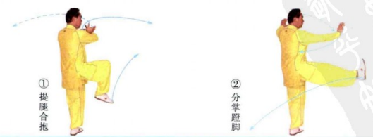
右穿掌 | (1)右脚后落，左手按掌，右掌收于腰间。 (2)左弓步，右掌前穿。 | 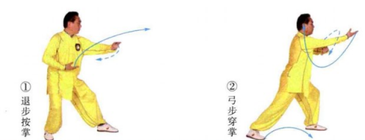
海底针 | (1)重心后移，提左膝，左手搂至左腰旁，右手提至右耳旁。(2)身体下蹲，左手下按至左胯旁，右手下插。 动作要点:下插时，要身体端正，劲向下沉，不可身体前倾。 | 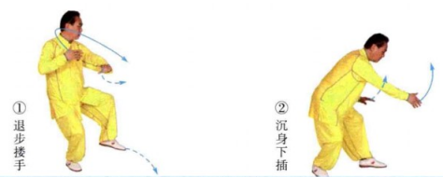
闪通背 | (1)左脚后撤，右手体前上托，左手放于右臂肘内侧。 (2)左脚进步，脚跟着地，同时身体右转，右手翻转，架于头上方，左肘提至胸前。 (3)随即，两腿屈膝成马步，身体左转，左肘向左侧顶出。 动作要点:顶肘前，身体要拧紧，转腰顶肘，力达肘尖。 | 
斜飞势 | (1)重心后移，左脚向左前方侧移，左手弧形伸出，右手下落。(2)右脚向右前方上步，右手经耳旁下插，左手附于右上臂内侧，以右肩连带右臂向右侧前方靠击。 动作要点:右肩先向前下方下靠，随即，右臂滚动、上翻，以肩连同右臂靠击。 | 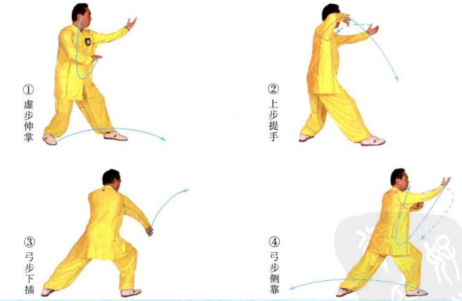
斜飞势 | (1)右脚退步，右手回带，左手下移，两手右抱球。 (2)左脚向左侧前方出步成左侧弓步，右手下按至右胯旁，左手上钻，以后背向后靠击。 动作要点:左手上钻，劲要传到后背。 | 
右白鹤亮翅 | (1)重心后移，右手向上划弧，左手向下划弧，两手成右抱球势。 (2)左脚向左侧后方退步，左臂向左侧挤，右手附于左前臂内侧 (3)右脚向左滑动，左手上挑于头上方，右手下压至右胯旁。 动作要点:右脚贴地左滑，胯根发力，力达脚内侧。 | 
如封似闭 | (1)右脚退步后，左脚再退一步，同时右手经胸前向前伸，左手移至右肘旁。 (2)重心后移，两手左捋。 (3)身体右转至正，两手下按;随即，重心前移成右弓步，两手前推。 (4)两手胸前合手，随即，后坐外分掌。 (5)右弓步，两掌前推。 | 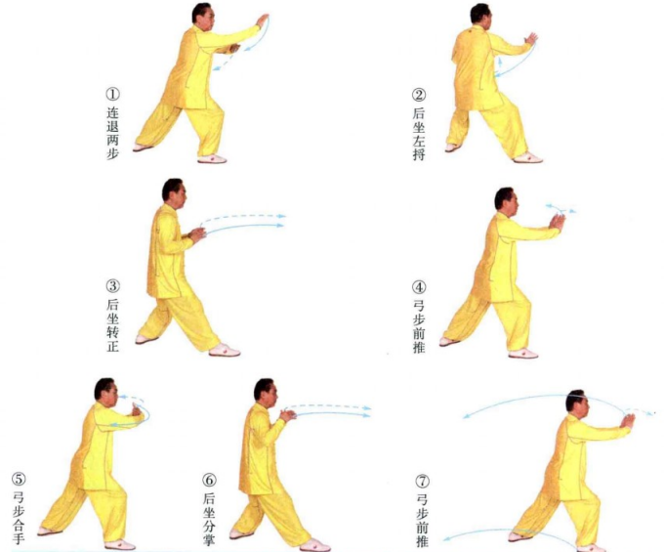
十字手收势 | (1)右脚退步，重心右移成右侧弓步，右手向右平拉，两臂成一直。 (2)重心左移，右脚收回成开立，两手经下交叉合抱于胸前。 (3)两掌向前平伸。 (4)两手下落至身体两侧。 (5)收左脚，并步。 动作要点:重心移动时，注意脚下的外摆与内扣的调整。

